HL043
TO：上海汭珩
FM: 金纬誉/王军成
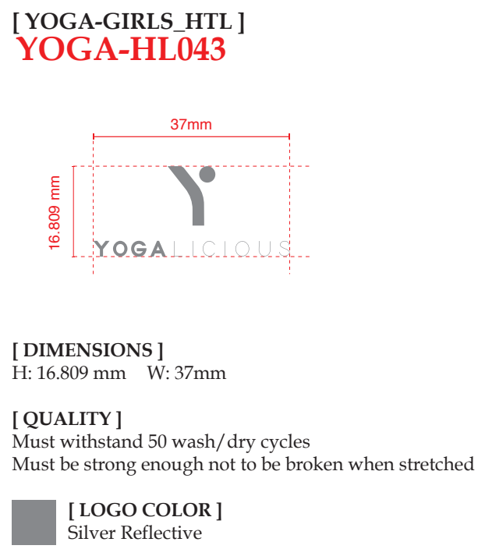

订单号 | 辅料 | 数量 | 备注

FT06113 | HL043 热压标 | 363

 |  |  | 2025.7.12

